상품제안서
최저가 도킹형 보조배터리 5000mAh | 상품코드: F25027

 |  |  |  |  |  |  | 02-412-0044 | www.easy1.co.kr
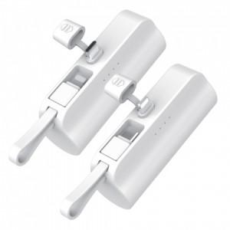 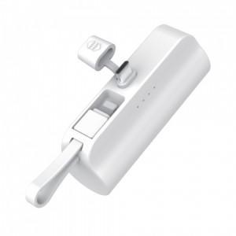 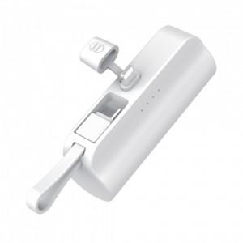

【상세/제작정보】 | 듀얼충전이 가능한 디자인 도킹형 보조배터리 LED 점등 방식

【인쇄/포장옵션】 | 레이저, 풀칼라, 개별인쇄 / 포장지포장

【공급단가】 | 수량 | 100~ | 300~ | 500~ | 1,000~ | 3,000~
*VAT별도 | C타입 | 4,900원 | 4,720원 | 4,550원 | 4,370원 | 4,200원
 | 8핀 | 4,900원 | 4,720원 | 4,550원 | 4,370원 | 4,200원

【상품 URL】 | https://dev.easy1.co.kr:443/src/goods_detail.php?gdno=25027

